Ejemplo 2
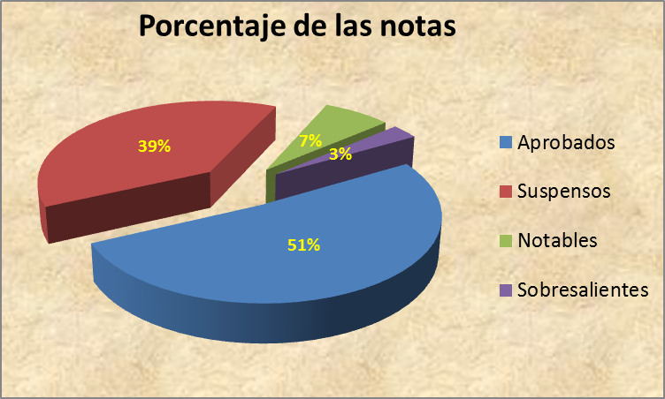
Estas notas corresponden a la calificación obtenida en el examen final y en el trabajo.

En la columna amarilla (NOTA) calcule la nota final como media ponderada del examen y el trabajo
La nota final es un 60% la del examen y un 40% la del trabajo

En la columna amarilla (NOTA), calcule la nota final como media ponderada del examen y el trabajo

En la columna naranja (CALIFICACIÓN) debe aparecer:
NO PRESENTADO, SUSPENSO (<5), APROBADO (>=5 Y <7), NOTABLE (>=7 Y <8,5) Y SOBRESALIENTE (>=8,5)

Utilizar las funciones correspondientes para calcular la nota media, máxima y mínima de la clase y para contar los alumnos aprobados, etc.

Apellidos | Nombre | Examen | Trabajo | Nota | Calificación
Alamo Bravo | Victor Francisco | 2.5 | 3
Almenar Romero | Veronca | 9.75 | 8
Amo Toledo | Tomas Emilio
Aranda Avila | Sara | 3 | 2.3
Argudo Herraiz | Salvador | 3 | 5
Arnas Alcantara | Sabrina | 8 | 4.25
Arnau Tarazona | Roberto | 5.3 | 5.6
Arribas Gonzalez | Ricardo | 2.3 | 2.2
Ayter Matamales | Raul | 1 | 9.75
Barbudo Puchades | Rafael | 2.5 | 3
Benedito Rodriguez | Raúl | 9.75 | 8
Benito Olmos | Paula | 5 | 5.7
Berenguer Cuadrado | Pau Silvino
Bernabe Sala | Pablo | 5 | 8
Blanquez Martinez | Pablo | 6 | 5.3
Bonastre Pina | Olmo | 7 | 2.3
Bravo Navarro | Natividad Elena | 5 | 2.3
Cabo Ros | Natacha | 3 | 5
Cabrera Sanz | Miguel Angel | 8 | 4.25
Calatayud Mas | Marta | 5.3 | 5.6
Cano Gabaldon | Maria Teresa | 5.3 | 2.2
Castro Lopez | Maria Pilar | 2.3 | 3.75
Chaves Gracia | Maria Pilar | 5 | 5.7
Chlihi | Maria Josefa
Ciorchina | Maria Jose | 5.6 | 8
Clapisson | Maria Isabel | 6.25 | 5.3
Cobos Saez | Maria Del Mar | 4 | 2.3
Coronado Guijarro | Maria Amparo | 8 | 6
Cortes Auge | Marcos | 5.5 | 8.5
Díaz Camps | Manuel | 3.75 | 9
De Andres Calzado | Manuel | 7 | 2.3
De Tomas Ortega | M Teresa | 3 | 5
Del Caz Macias | Luis Jose | 8 | 4.25
Edo Cebrian | Luis | 5.3 | 5.7
Fernandez Merchante | Luis | 2.3 | 3
Ferrer Cortina | Lorena | 4.5 | 8
Ferris Asensi | Laura | 5.6 | 5.3
Ferris Tortajada | Jose Antonio | 6.25 | 2.3
Fraguas Gomez | Jose | 4 | 5.5
Franco Mengual | Jorge | 8 | 6
Garcés Suay | Jorge | 6.25 | 6
Garcia Garcia | Joan | 4 | 5.5
Garcia Martinez | Jesica | 8 | 6
Garcia Terencio | Jaouad | 5.5 | 8.5
Garzon Argente | Jaime | 5 | 2.3
Gimeno Gonzalez | Irene | 3 | 5
Gomez Rodrigo | Herminio Javier | 8 | 4.25
Gonzalez Domenech | Frco.Miguel | 5.3 | 5.7
Gonzalez Martinez | Flavius Cosmin | 2.3 | 3
Hermida Pallares | Esther Maria | 6.25 | 8
Hernandez Sanchez | Estefania
Huerta Asensio | Esmara | 8 | 3
Ibáñez Blasco | Emilio | 5.5 | 8
Igual Bets | Elena | 6 | 5.3
Illana Mahiques | Elena | 3 | 2.3
Iranzo Ferrandis | Diana | 8 | 4.25
Izquierdo Borja | David | 5.3 | 5.6
Layron Folgado | Daniel | 2.3 | 2.2
Llopis Martinez | Cristina | 4 | 5.5
Llorens Sebastia | Cristina | 8 | 6
Lopez Alba | Clara | 5.5 | 8.5
Lopez Bueno | Carolina | 6 | 2.3
Lopez Cobos | Carlos José | 3 | 5
Loyante Barea | Carlos | 8 | 4.25
Madera Mauriz | Borja Miguel | 5.3 | 5.7
Malaver Mora | Benito
Marin Garcia | Beatriz | 4 | 8
Marin Martinez | Asuncion | 8 | 5.3
Martínez Merino | Anahis | 5.5 | 2.3
Martin Balaguer | Ana Maria | 3.75 | 9
Martin-Consuegra Mascaros | Ana Belen | 6.75 | 4
Martinez Acebron | Amparo | 1.5 | 8
Martinez Buendia | Alexandre | 6 | 5.5
Martinez Fernandez | Alberto | 4.5 | 3.75
Martinez Gorgues | Adolfo | 9 | 6.75

ESTADÍSTICOS
Nota media clase
Nota máxima
Nota mínima
Nota más frecuente

PORCENTAJES |  | s/ presentados
Alumnos presentados
Alumnos no presentados
Aprobados
Suspensos
Notables
Sobresalientes

